Purus Showerreheat
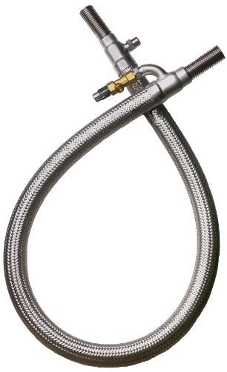
PURUS SHOWEREHEAT

Beräkna hur mycket Du kan spara genom att installera Purus ShoweReheat!

Rek. försäljningspris ShoweReheat | 5500 | SEK | DUSCHFAKTA
 |  |  | Undersökningar visar att genomsnittlig duschtid i Sverige är ca 11 min och vi duschar i genomsnitt ca 4,6 ggr/vecka. Kallvattnets temperatur varierar över årstiderna. Enligt mätningar utförda av Energimyndigheten är den genomsnittliga kallvattentemperaturen 8,6 °C och varierar mellan 5,8 – 13,4 °C. Totalkostnaden för el per kWh var i snitt ca 2,18 kr/kWh under första halvåret 2023 för en vanlig villa i Sverige, med en årlig elförbrukning på ca 20.000 kWh/år, enligt Statistiska centralbyrån. Då inkluderas alla kostnader som elnätsavgifter, energiskatter, elpris och moms.
Genomsnittlig duschtid | 11 | min

Vattenmängd per minut | 11 | l/min

Duschtemperatur | 40 | °C

Kallvattentemperatur | 8.6 | °C

Energikostnad (inkl. nätavgift) | 2.18 | kr/kWh

Antal duschdagar/person/vecka | 4.6 | dagar

Antal dushande familjemedlemmar | 4 | pers

Energiverkningsgrad | 33 | %

Direktverkande el
Energikostnad* utan ShoweReheat | 9224 | Kr/år
Besparing med ShoweReheat | 3044 | Kr/år
Beräknad återbetalningstid | 1.8 | År

Värmepump | COP: | 2.5 | VÄRMEPUMPSFAKTA
Energikostnad* utan ShoweReheat | 3689 | Kr/år | Det är en betydligt mer energikrävande process för en värmepump att producera 50°C varmvatten till dusch än 35°C värme till golvvärmen. Detta har att göra med att ju högre temperaturer, desto lägre verkningsgrad får värmepumpen. Verkningsgraden kan förenklat beräknas som COP. Coefficient of Performance. Generellt är COP för varmvatten-produktion ca COP 2,5 - 3,5 vilket kan jämföras med COP värden upp emot 8 - 9 för värmeproduktion för bostaden.
Besparing med ShoweReheat | 1218 | Kr/år
Beräknad återbetalningstid | 4.5 | År

*Energikostnad för uppvärmning av duschvatten

